エネミー
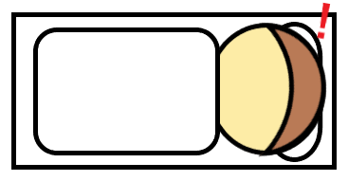
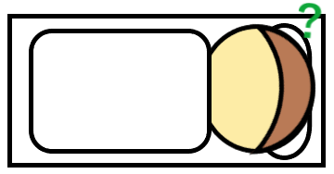
 | エネミーA（寝ている人） |  |  | 寝ている状態 | （仮） | 起きた状態 | （仮） | いびきが止まった状態 | （仮）
 | 条件 | 動作
 | ランダム | 寝ている | ※順番は固定
 |  | 起きる
 | 一定 | いびきが止まる
 | 枕が返された | ずっと寝ている
 | 紐づくもの
 | 枕 | 赤子

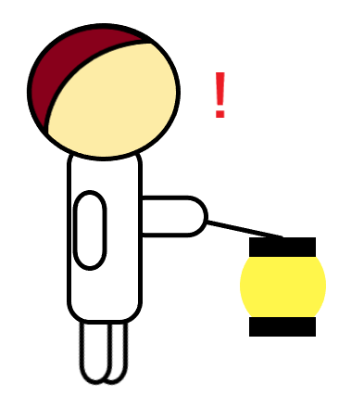
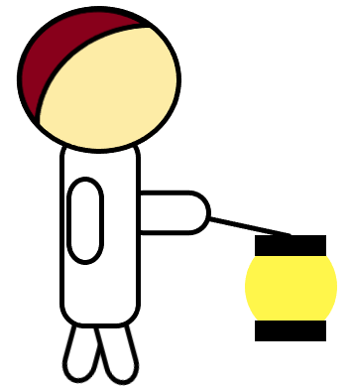
 | エネミーB（見回り）
 | 条件 | 動作 |  | 歩いている状態 | （仮） | 見つけた状態 | （仮）
 | なし | 歩く | ※一本道の廊下をぐるりと巡回している イメージ：車の車線変更
 | プレイヤーが灯の 範囲に入る | 見つかった状態に なる | ※灯は家の中に貫通しない
高難易度 | 一定歩数を歩く | 横を向く

 | 枕
 | 紐づくもの
 | エネミーA（寝ている人） |  | ※unity側で枕の色調を 変えられる様にする
 | 条件 | 動作
 | ゲージがたまる | ひっくり返る | ※ゲージは丸っぽい形

 | 赤子
 | 紐づくもの
 | エネミーA（寝ている人）

 | 危険範囲
 | 紐づくもの
 | エネミーA（寝ている人） エネミーB（見回り） |  | ※Aは頭（枕）中心の円形 Bは正面に扇形

